１ページ目
画面設計 |  |  |  | 論理名称 |  |  | クレジットカード申し込み画面 | システムID | mastercard | 作成日 | 2016-09-05
 |  |  |  | 物理名称 |  |  | user_card_apply.jsp | システム名称 | クレジットカード運営サイト | 作成者 | 鈴木秋佳里
 |  |  |  | 備考

レイアウト

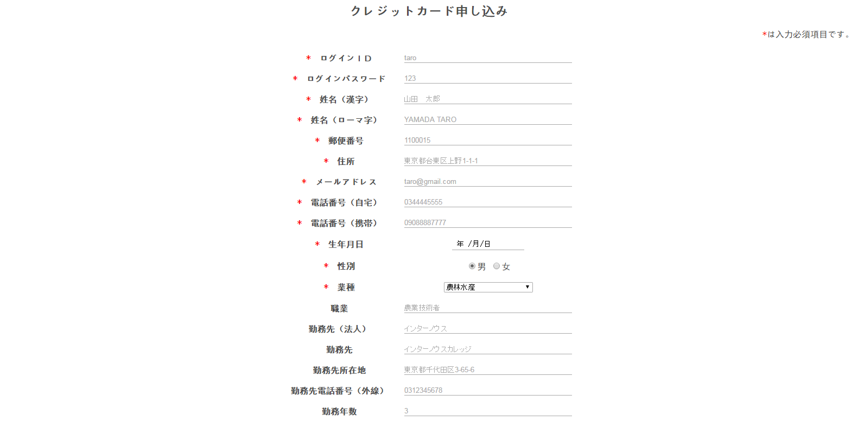

 | 【機能・役割】

 | ＜役割＞
 |  | クレジットカード申し込みのための入力フォームを当該画面内にて提供する

 | ＜機能＞
 |  | 「送信」ボタンを押下する・・・入力フォームの内容をデータベースへ格納し、ユーザーメイン画面へ遷移する
 |  |  |  | →入力が正しい場合：ユーザーメイン画面へ遷移する
 |  |  |  | →入力が正しくない場合：現在のページ（クレジットカード発行画面）に遷移し、エラー情報を表示する

 | 「戻る」ボタンを押下する・・・ユーザートップ画面へ遷移する

 |  | テーブル名：一般ユーザー（詳細は、DB設計書にて）

 |  | ログインID |  |  | … | login_id
 |  | ログインパスワード |  |  | … | password
 |  | 姓名(漢字) |  |  | … | name
 |  | 姓名(ローマ字) |  |  | … | name_e
 |  | 郵便番号 |  |  | … | postal
 |  | 住所 |  |  | … | address
 |  | メールアドレス |  |  | … | email
 |  | 自宅番号(自宅) |  |  | … | tel_number
 |  | 電話番号(携帯) |  |  | … | mobile
 |  | 生年月日 |  |  | … | birthday
 |  | 性別 |  |  | … | gender
 |  | 業種 |  |  | … | industry_type
 |  | 職業 |  |  | … | job
 |  | 勤務先(法人) |  |  | … | corporation_name
 |  | 勤務先 |  |  | … | office_name
 |  | 勤務先所在地 |  |  | … | office_address
 |  | 勤務先電話番号(外線) |  |  | … | office_tel
 |  | 勤務年数 |  |  | … | office_years
 |  | 金融機関名 |  |  | … | bank_name
 |  | 支店番号 |  |  | … | bank_number
 |  | 口座種別 |  |  | … | account_type
 |  | 普通口座番号 |  |  | … | normal_account
 |  | 預金口座番号 |  |  | … | deposit_account
 |  | 預金金額 |  |  | … | savings
 |  | 他社からのお借入金額 |  |  | … | debt
 |  | 配偶者の有無 |  |  | … | spouse
 |  | カードの使用目的 |  |  | … | use_card
 |  | 本人様税込み年収(金額) |  |  | … | income
 |  | 世帯収入 |  |  | … | income_f
 |  | 希望ご利用可能枠(キャッシング) |  |  | … | spend
 |  | 希望暗証番号 |  |  | … | id_number

 |  | 【遷移元・遷移先】

 |  | 遷移元・・・ | ユーザーメイン画面

 |  | 遷移先・・・ | ユーザーメイン画面
 |  |  | ユーザーヘッダー、お問い合わせフッター

２ページ目
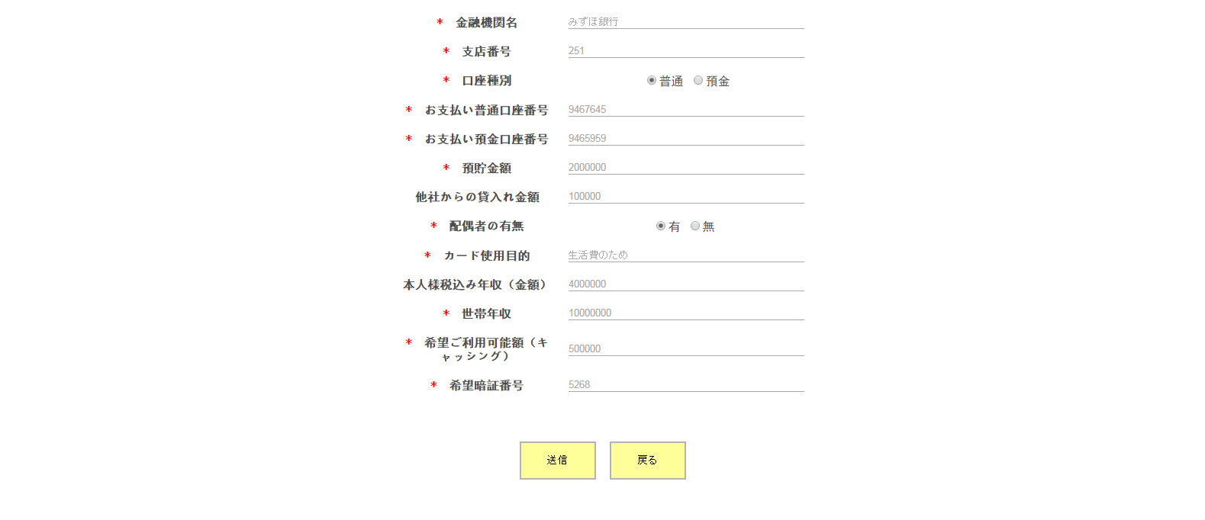
画面設計 | 論理名称 | クレジットカード申し込み画面 | システムID | mastercard | 作成日 | 2016-09-05
 | 物理名称 | user_card_apply.jsp | システム名称 | クレジットカード運営サイト | 作成者 | 鈴木秋佳里
 | 備考

レイアウト

